Sheet1
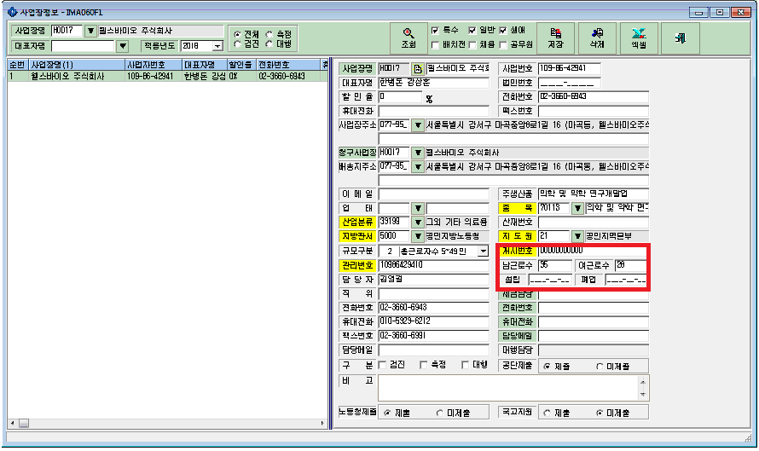
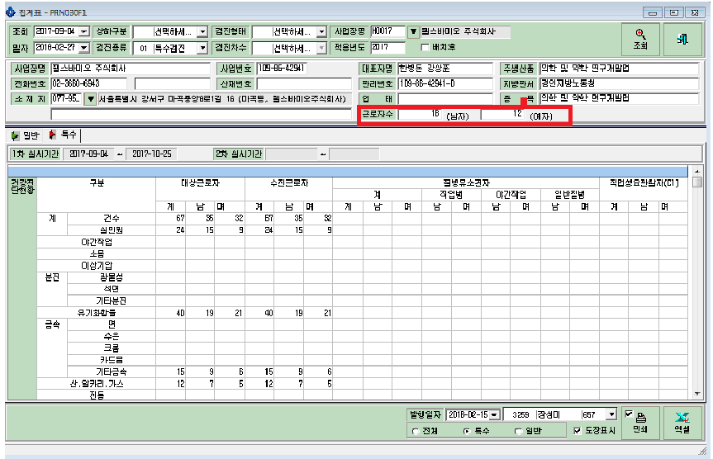
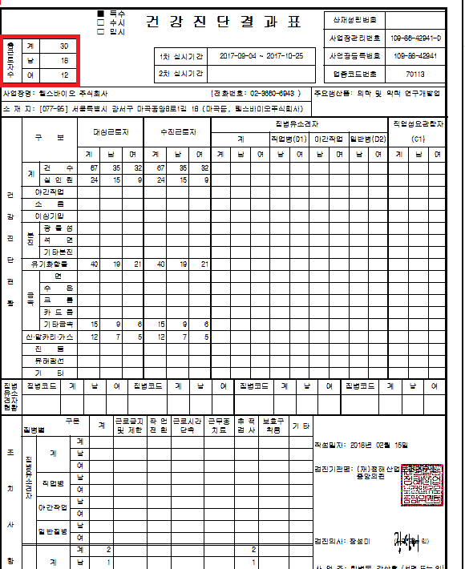

사업장정보의 총근로자수를 끌고오는게 아닌가요??
총근로인원 수가 맞지않습니다.

